Direccion General y Presidenci
Dirección General
CLAVE | FOTOGRAFIA | NOMBRE | ALTA | CARGO | DIRECCION | TELEFONO | FACEBOOK | TWITER | CORREO
DG | 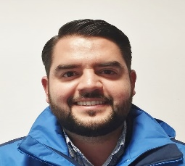 | ALFONSO FIGUEROA VICUÑA | 01/01/2025 | Director General | Damaso Rodríguez #275 Centro Metropilitano | 8444121264 | Desarrollol Integral de la Familia | DIF_Saltillo | transparencia@dif.saltillo.com
JDB |  | ADRIANA MARICRUZ MARTINEZ LEON | 21/01/2026 | Jefe Departamento | Damaso Rodríguez #275 Centro Metropilitano | 8444121264 | Desarrollol Integral de la Familia | DIF_Saltillo | transparencia@dif.saltillo.com
JDD | 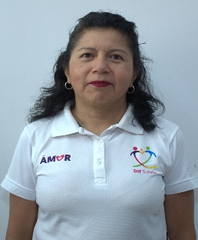 | BENITA ANDRADE CORDOVA | 01/03/2022 | Jefe Departamento | Damaso Rodríguez #275 Centro Metropilitano | 412-12-65 | Desarrollol Integral de la Familia | DIF_Saltillo | transparencia@dif.saltillo.com
SPS | 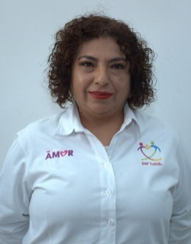 | ARACELI NOEMI HERNANDEZ AGUILLON | 01/02/2009 | Secretaria | Damaso Rodríguez #275 Centro Metropilitano | 8444121264 | Desarrollol Integral de la Familia | DIF_Saltillo | transparencia@dif.saltillo.com
 |  |  |  |  |  |  | Fecha de actualización: 31/03/2026 Area responsable: Recursos Humanos y Capacitación Nombre del Responsable: Victoria Alejandra Fuentes Gaona

